売上処理
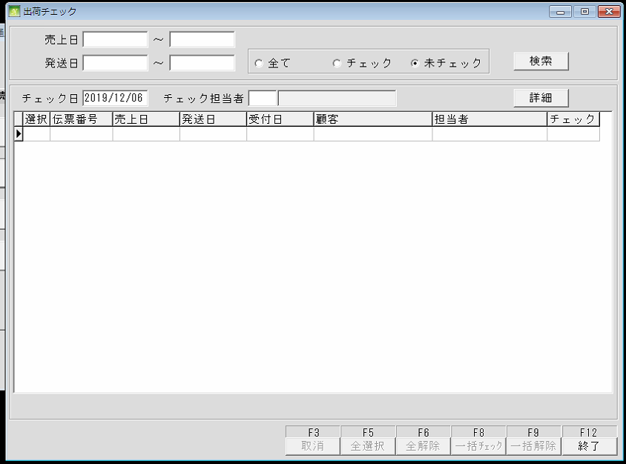
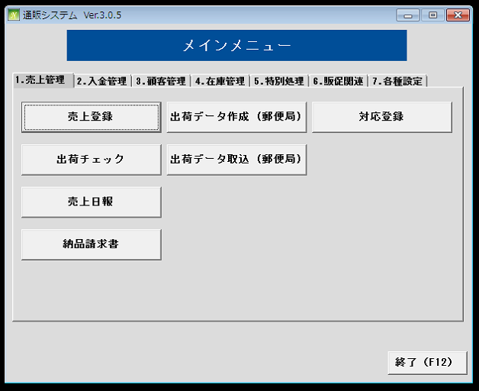
通信販売の管理

 | NO | 대분류 | 소분류 | 참조 테이블
 | 1 | 売上処理 | 売上登録
 | 2 |  | 出荷チェック
 | 3 |  | 売上日報
 | 4 |  | 納品請求書
 | 5 |  | 出荷データ作成
 | 6 |  | 出荷データ取込
 | 7 |  | 対応登録

 | 売上登録
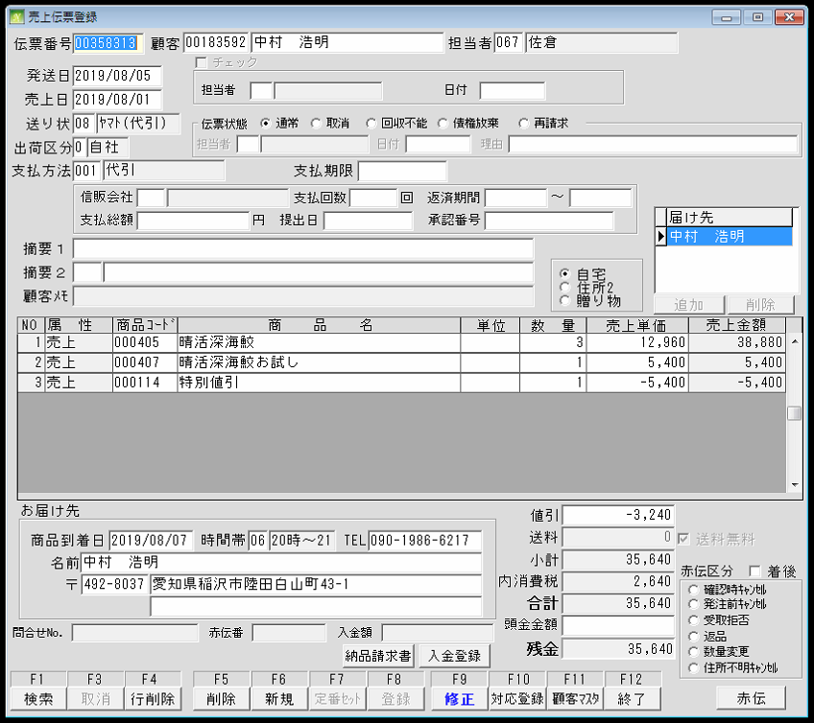
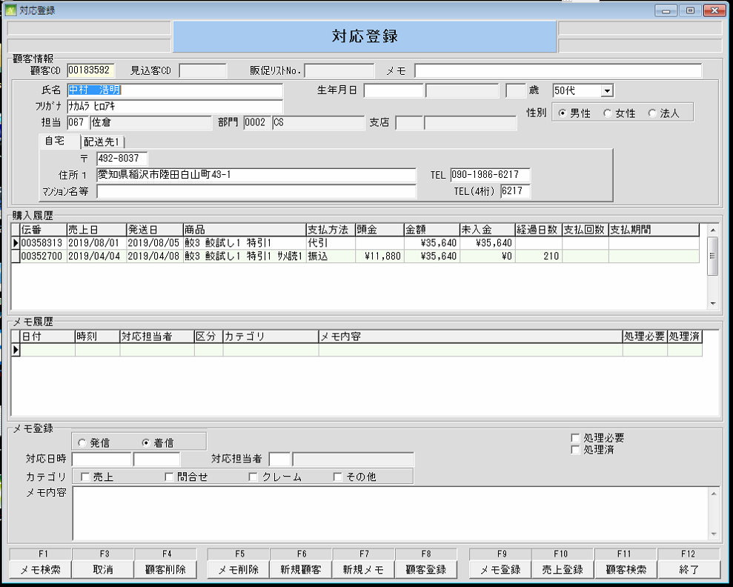
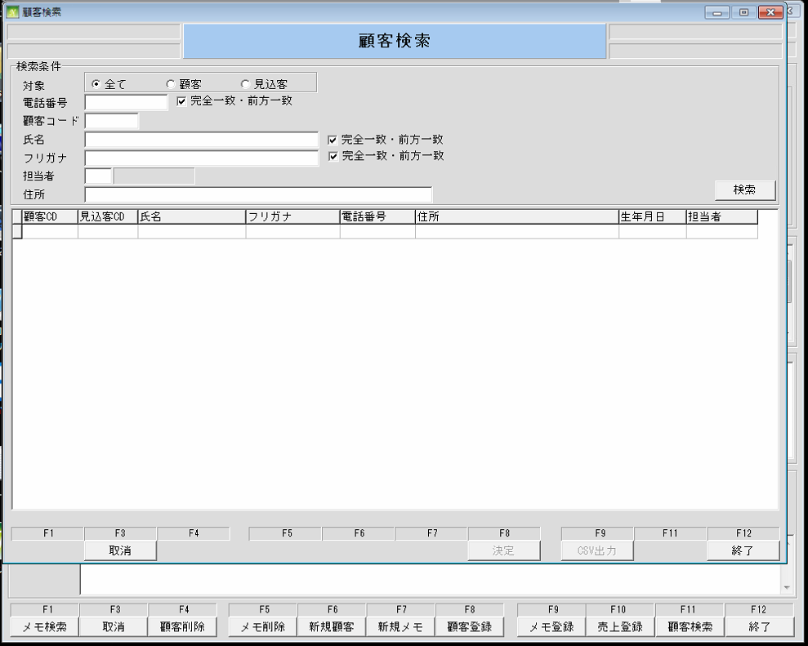

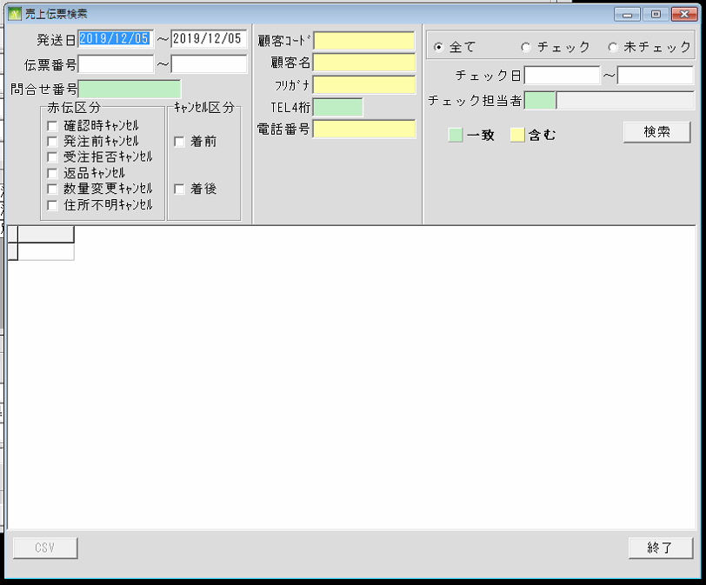

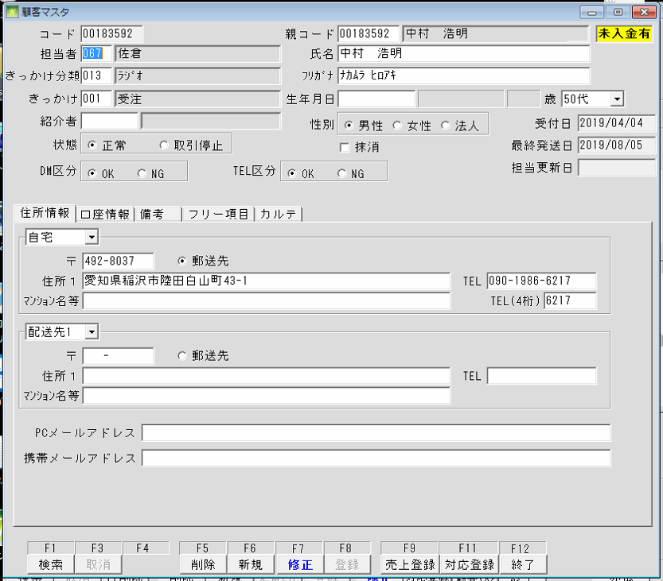

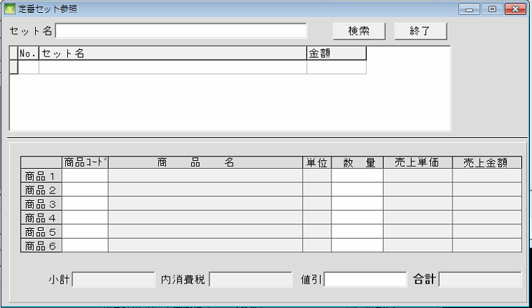

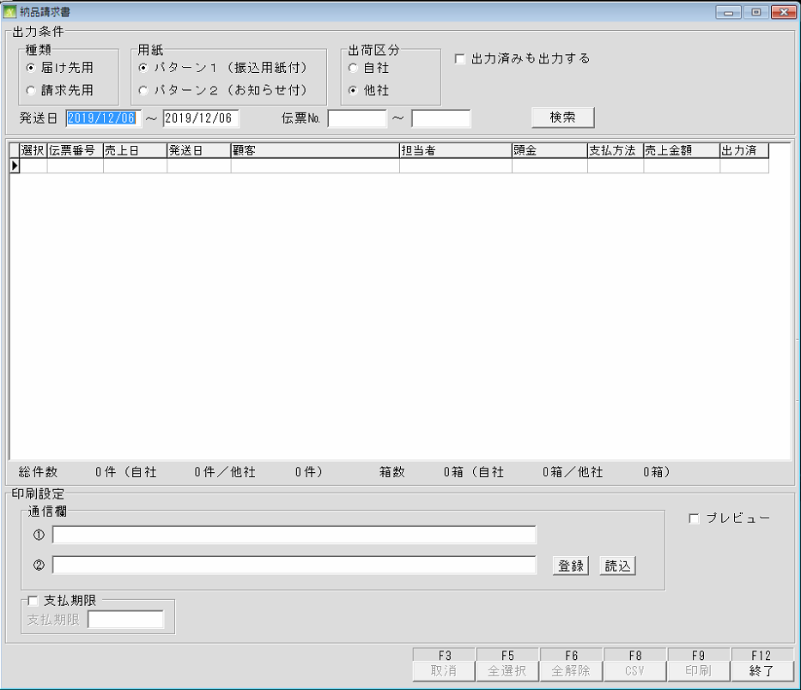
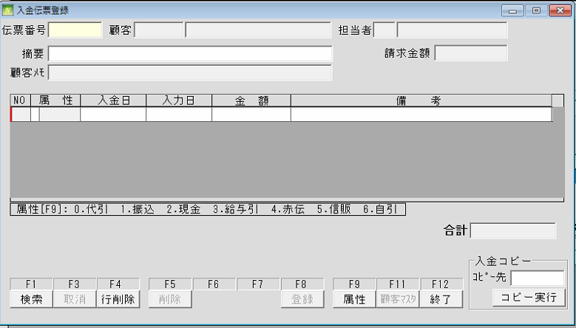

 | 出荷チェック

入金管理 (入金登録)
通信販売の管理
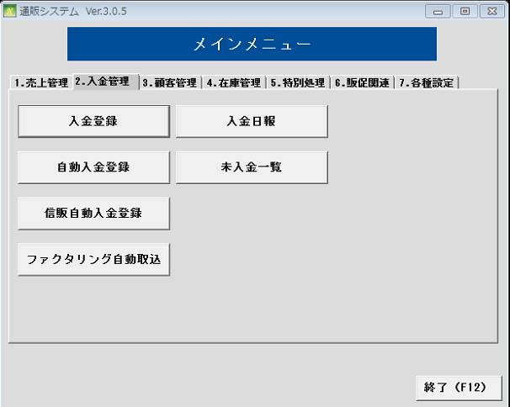
 | NO | 대분류 | 소분류 | 참조 테이블
 | 8 | 入金管理 | 入金登録 | MST010, MST1011, MST080, TRN010, TRN021
 | 9 |  | 自動入金登録
 | 10 |  | 信販自動入金登録
 | 11 |  | ファクタリング自動取込
 | 12 |  | 入金日報
 | 13 |  | 未入金一覧
 |  |  |  | 참조
 |  |  |  | TRN020, TRN021, TRN040, TRN041

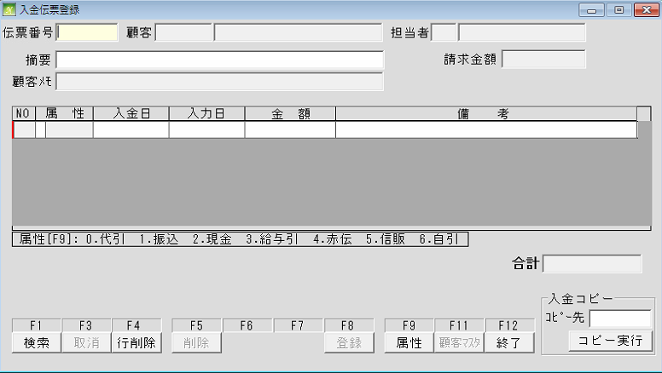

 |  |  |  |  | TRN021

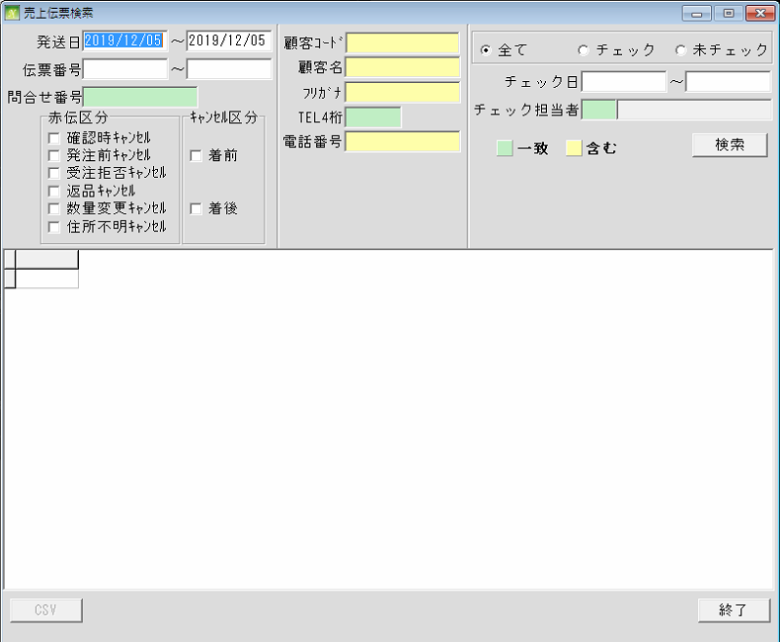
 |  | MST080, MST010
 |  | TRN010

 |  |  |  |  |  | MST010, TRN010

入金管理 (自動入金登録)
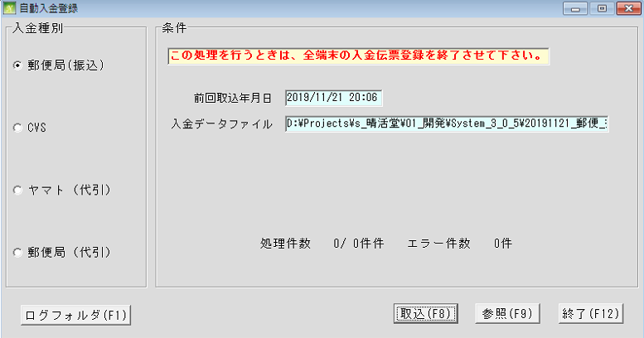
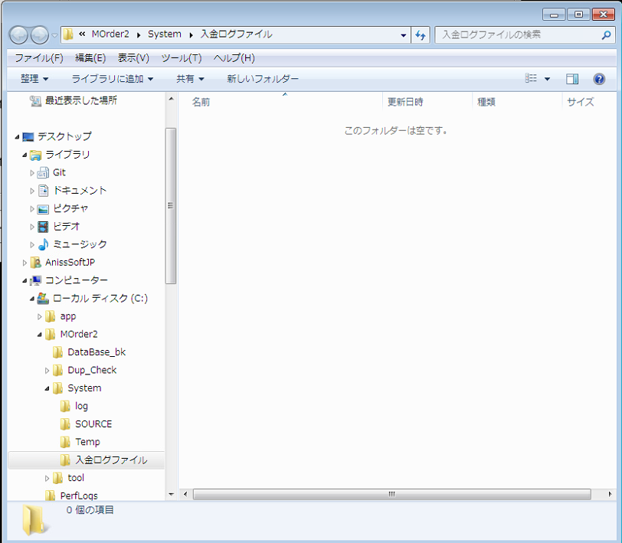
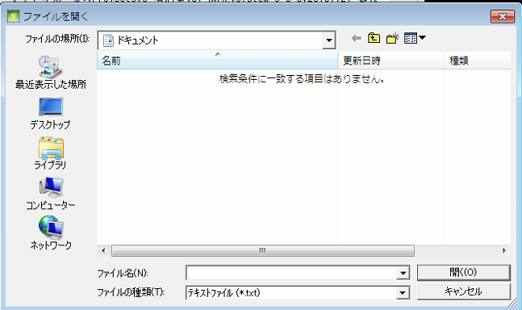
通信販売の管理

 | NO | 대분류 | 소분류 | 참조 테이블
 | 8 | 入金管理 | 入金登録
 | 9 |  | 自動入金登録 | MST000
 | 10 |  | 信販自動入金登録
 | 11 |  | ファクタリング自動取込
 | 12 |  | 入金日報
 | 13 |  | 未入金一覧
 |  |  |  | 참조
 |  |  |  | TRN020, TRN021, TRN040, TRN041

入金管理 (未入金一覧)
通信販売の管理

 | NO | 대분류 | 소분류 | 참조 테이블
 | 8 | 入金管理 | 入金登録
 | 9 |  | 自動入金登録
 | 10 |  | 信販自動入金登録
 | 11 |  | ファクタリング自動取込
 | 12 |  | 入金日報
 | 13 |  | 未入金一覧 | TRN010, TRN021, INI013, MST010, MST1012, MST1011
 |  |  |  | 참조
 |  |  |  | TRN020, TRN021, TRN040, TRN041

 |  | TRN010
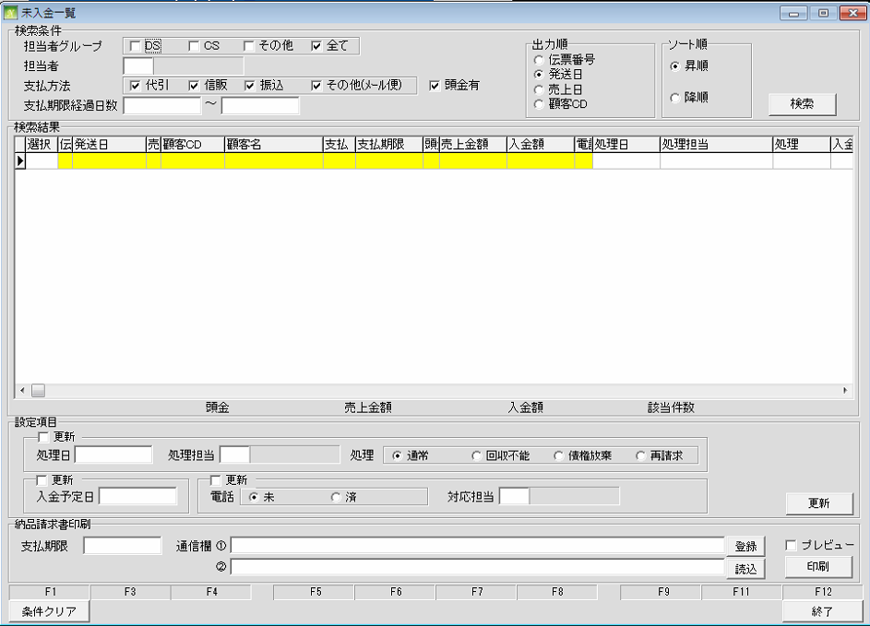

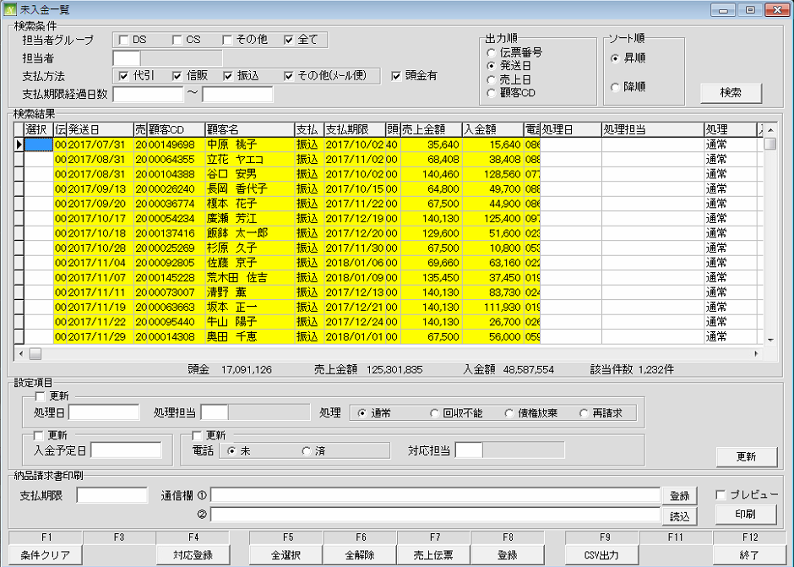

 |  |  |  |  | TRN010

 |  |  |  |  |  | INI013

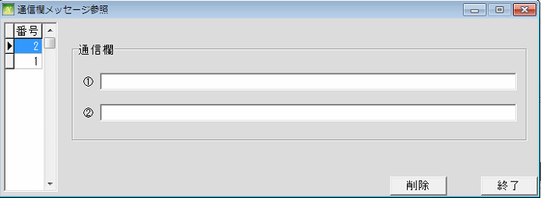

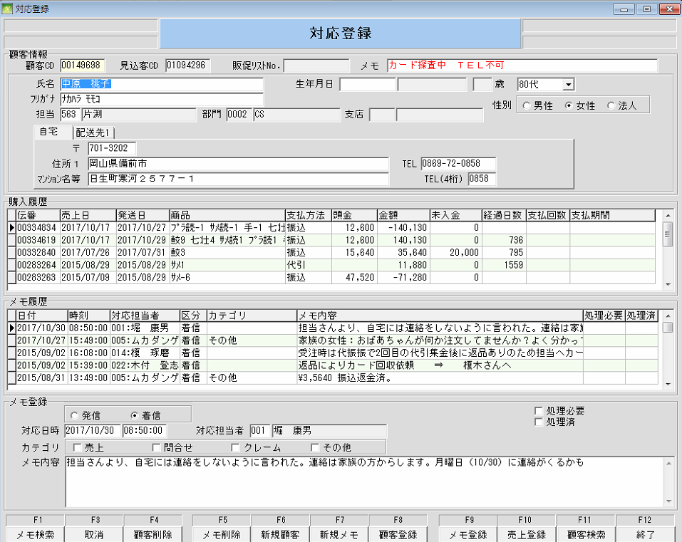
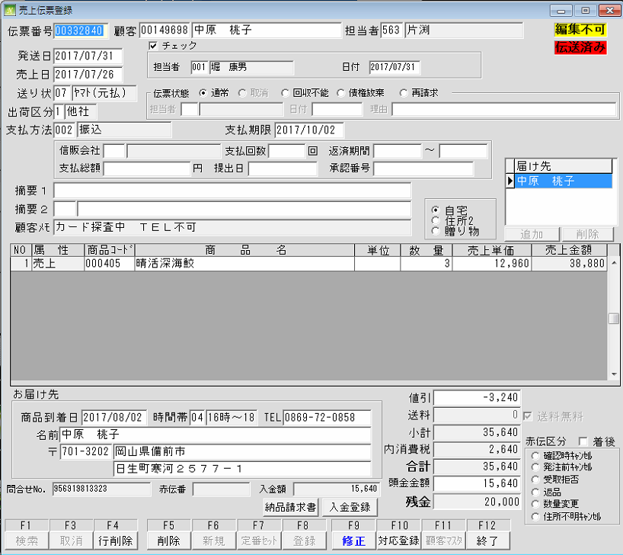
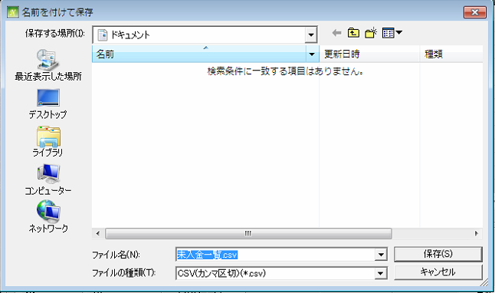

MST010

TRN010

MST1012

売上処理 (売上登録_納品請求書) 동일

 |  |  |  |  |  |  | MST1011
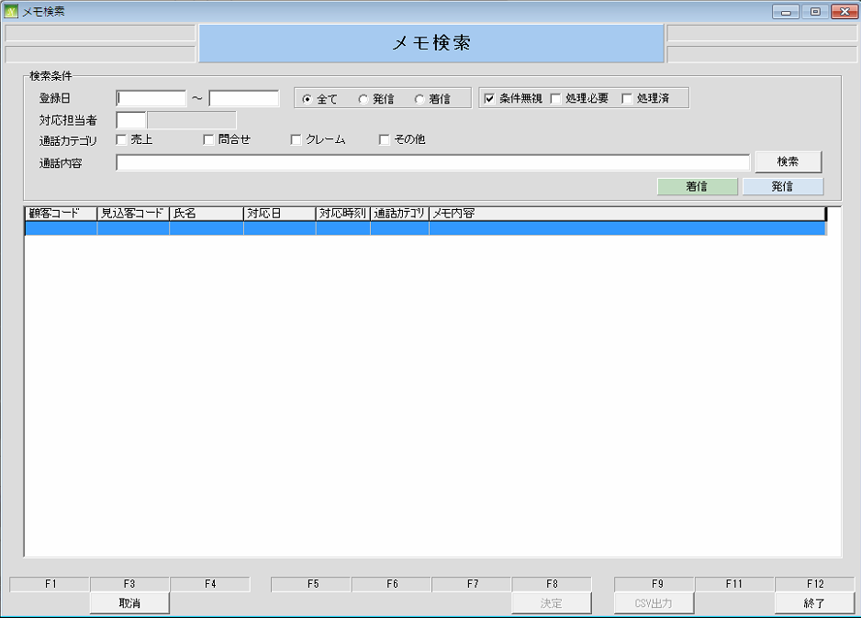
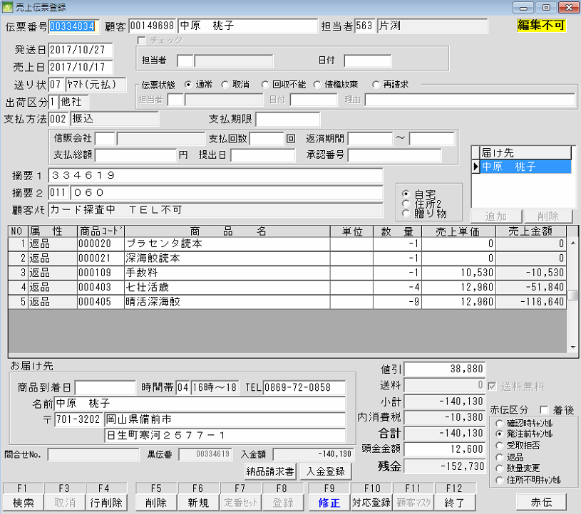
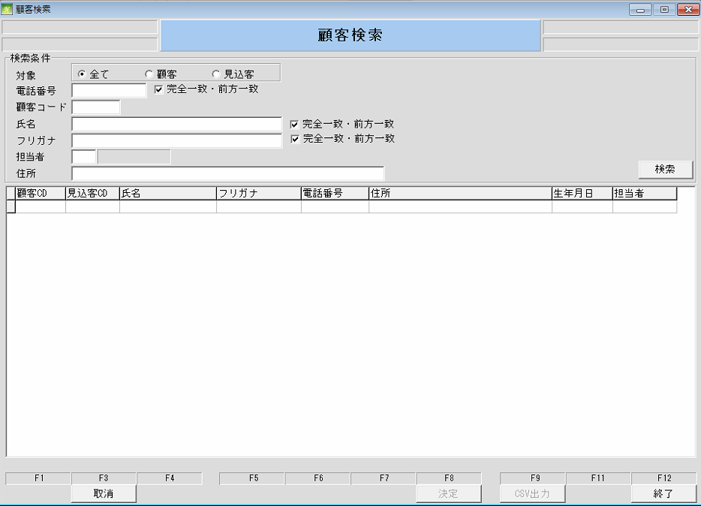
MST1012

売上処理 (売上登録_納品請求書) 동일

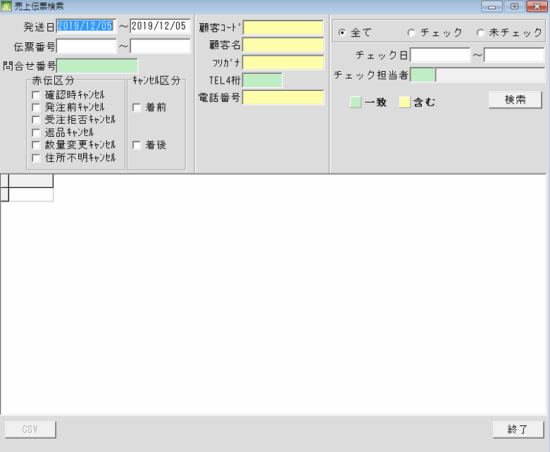
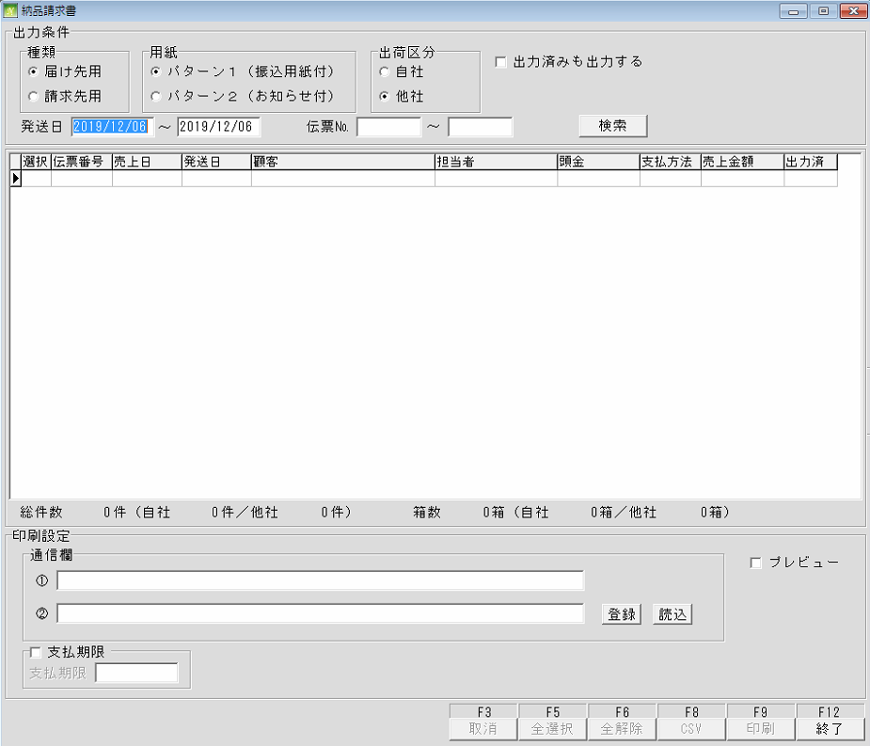
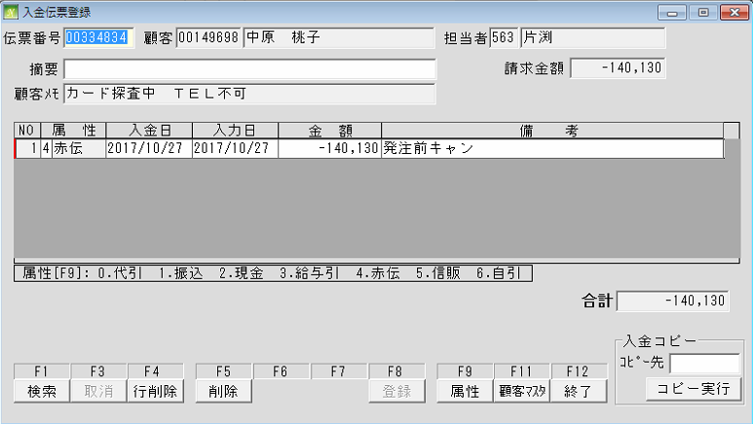

 |  |  |  |  |  |  |  | MST010

 |  |  |  |  |  |  |  | TRN021

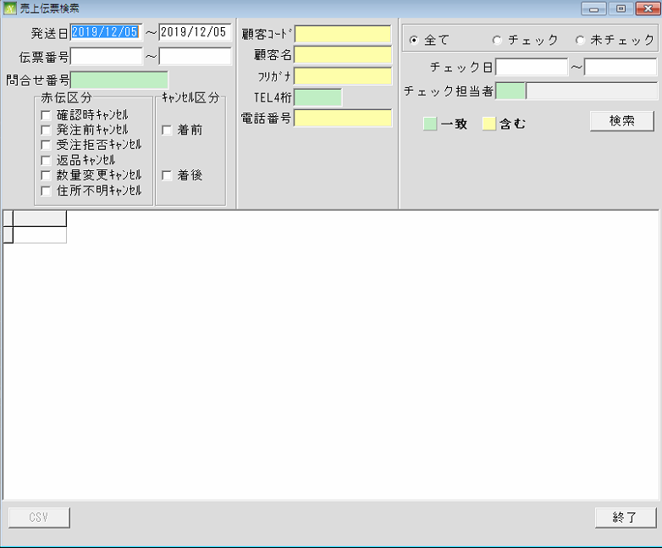

売上処理 (売上登録_入金登錄) 동일

売上処理 (売上登録_納品請求書) 동일

売上処理 (売上登録_入金登錄) 동일

入金管理 (信販自動入金登録)
通信販売の管理

 | NO | 대분류 | 소분류 | 참조 테이블
 | 8 | 入金管理 | 入金登録
 | 9 |  | 自動入金登録
 | 10 |  | 信販自動入金登録 | TRN010
 | 11 |  | ファクタリング自動取込
 | 12 |  | 入金日報
 | 13 |  | 未入金一覧
 |  |  |  | 참조
 |  |  |  | TRN020, TRN021, TRN040, TRN041

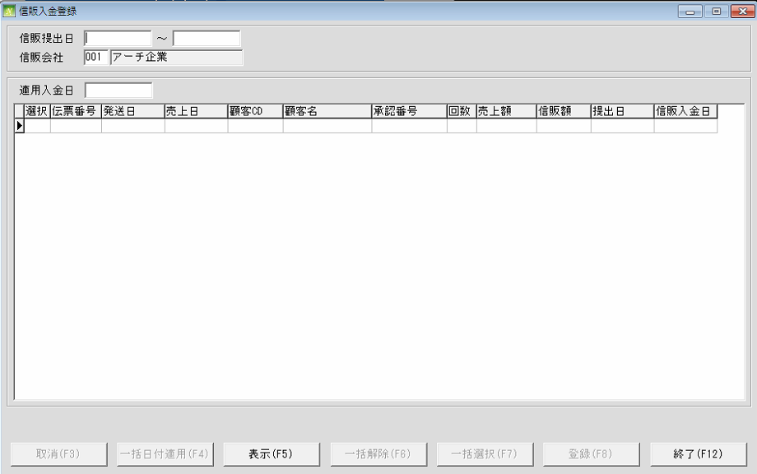
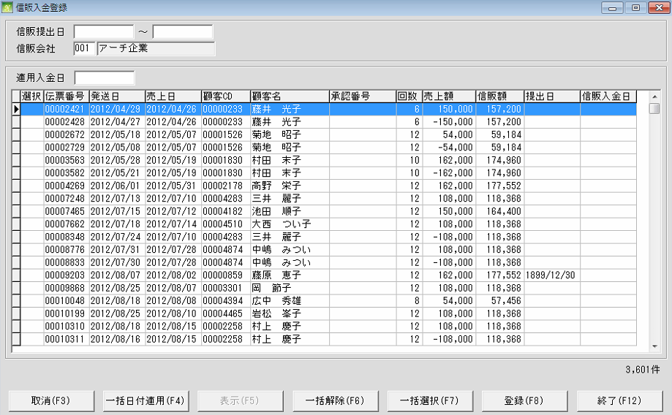

TRN010 |  |  |  |  | TRN010

入金管理 (ファクタリング自動取込)
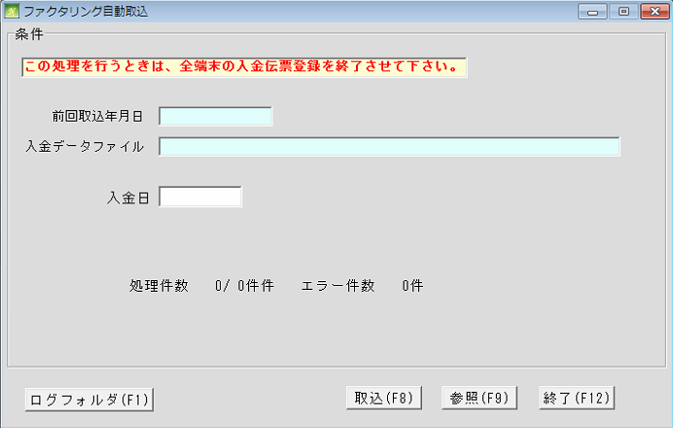
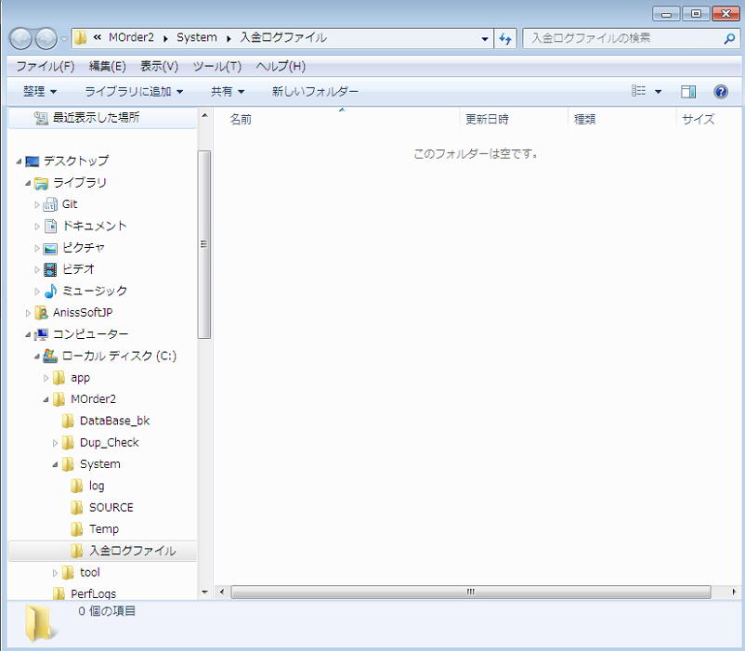
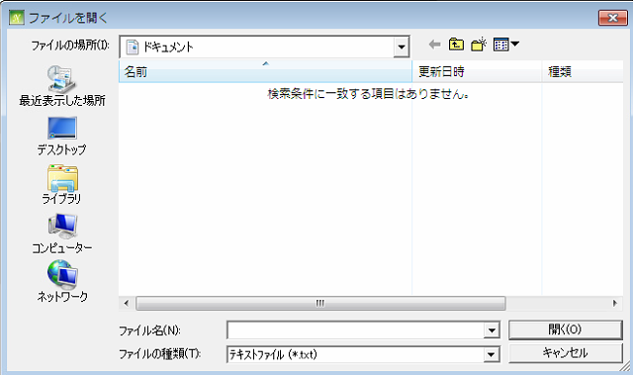
通信販売の管理

 | NO | 대분류 | 소분류 | 참조 테이블
 | 8 | 入金管理 | 入金登録
 | 9 |  | 自動入金登録
 | 10 |  | 信販自動入金登録
 | 11 |  | ファクタリング自動取込
 | 12 |  | 入金日報
 | 13 |  | 未入金一覧
 |  |  |  | 참조
 |  |  |  | TRN020, TRN021, TRN040, TRN041

